Integrantes
DM_Nortwhid_Cube

Wilmar Murillo Carmona

Contenido:
1. Modelamiento_BD
2.Modelo Estrella_BD
3. Arquitectura Nor_BD
4.Orig_BD
5.DM_Northwid
6.Cubo_Northwid

1.Modelamiento_BD
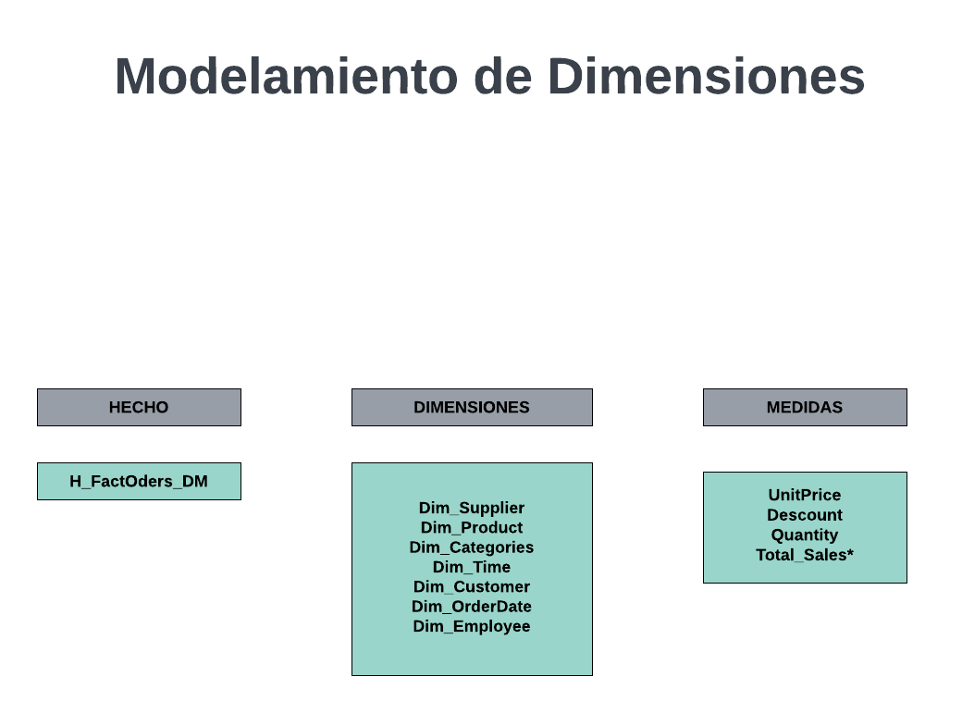

2.Modelo Estrella_BD
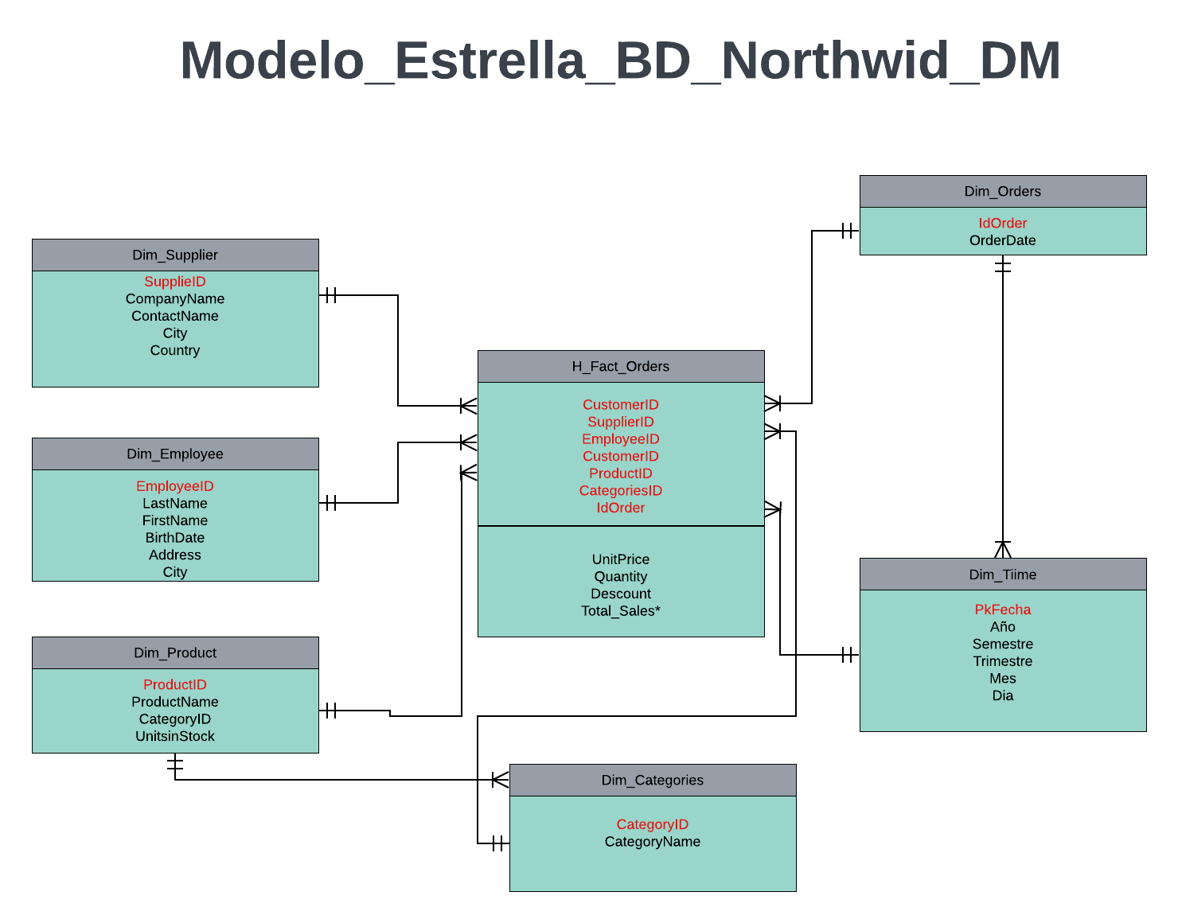

4.Orig_BD
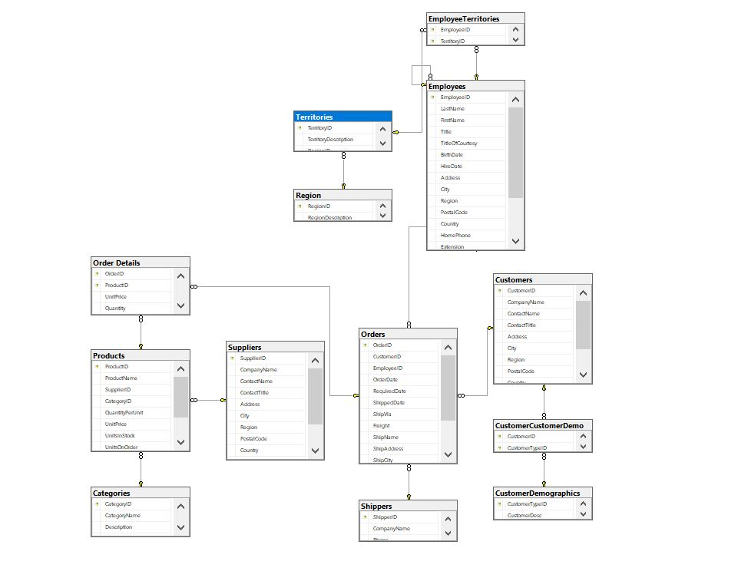
Original_BD

5.DM_Northwid
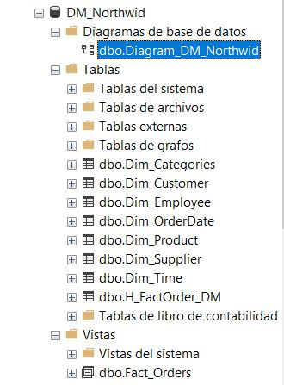
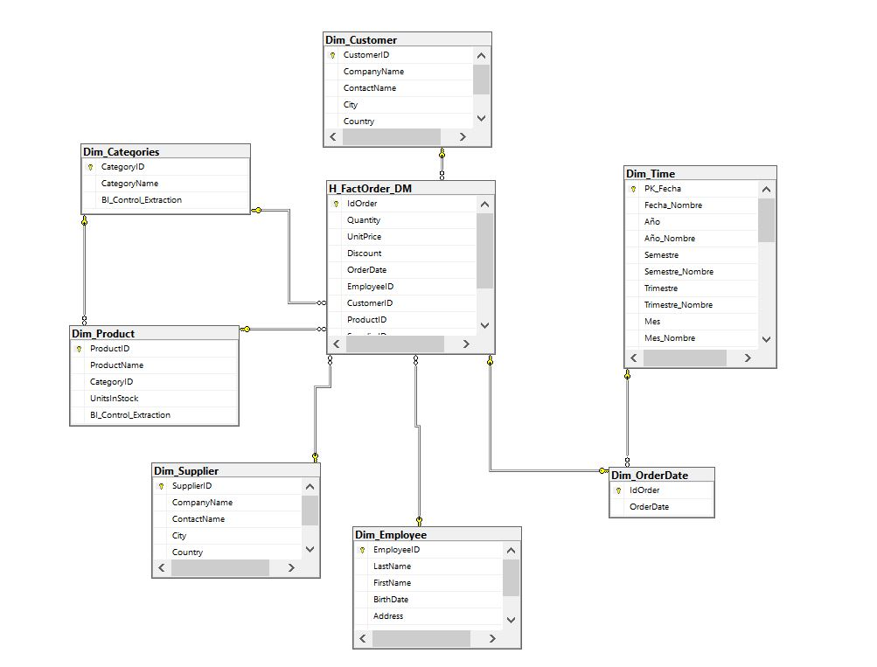
DM_BD_NORTHWID

6.Cubo_Northwid
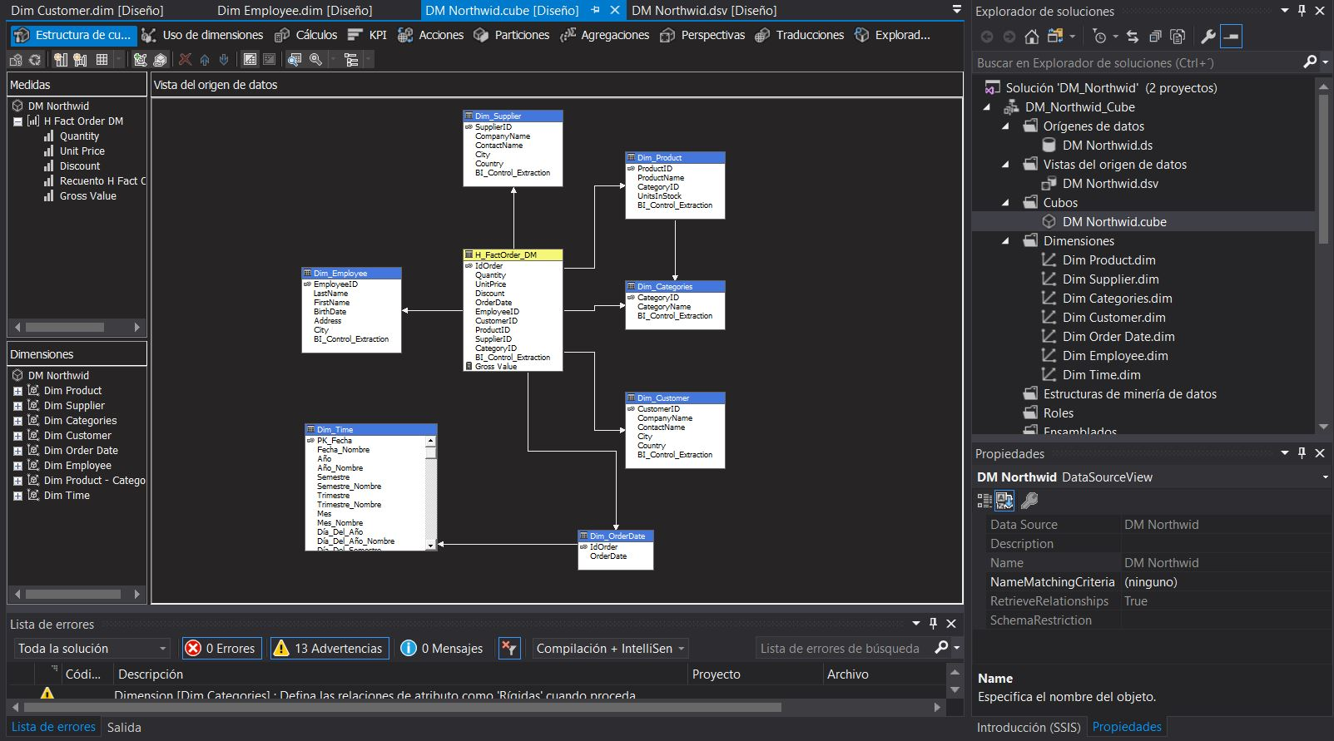
Northwid_Cube

